关系图
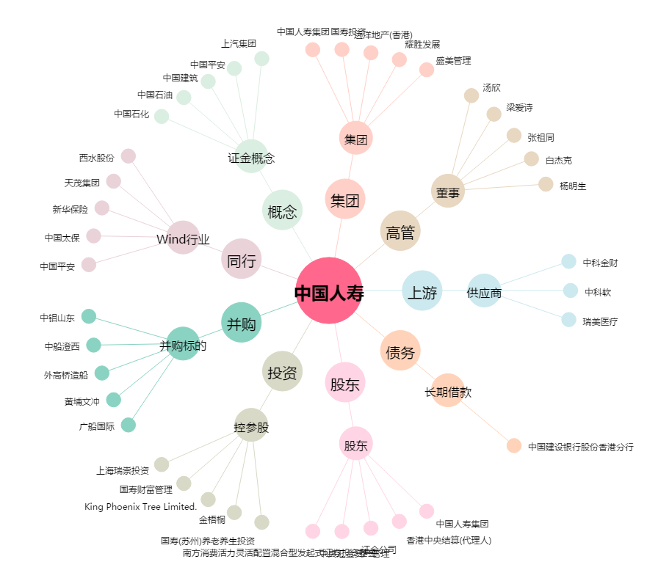
中国人寿[601628.SH] - 关系概览图

